상품제안서
이지스 C-TYPE OTG USB메모리 (8GB~6GB) | 상품코드: S28339

 |  |  |  |  |  |  | 02-713-8555 | www.synergygift.co.kr
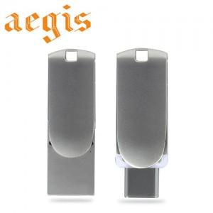

【상세/제작정보】

【인쇄/포장옵션】 | 레이저 / 포장지포장

【공급단가】 | 수량 | 100~ | 300~ | 500~ | 1,000~ | 3,000~
*VAT별도 | 8GB | 6,250원 | 6,100원 | 5,850원 | 5,700원 | 5,550원
 | 16GB | 7,500원 | 7,320원 | 7,020원 | 6,840원 | 6,660원
 | 32GB | 10,000원 | 9,760원 | 9,360원 | 9,120원 | 8,880원
 | 64GB | 11,250원 | 10,980원 | 10,530원 | 10,260원 | 9,990원

【상품 URL】 | https://www.synergygift.co.kr:443/src/goods_detail.php?gdno=28339

